外部設計
ツール名 |  | 外部設計 | 作成 | 初鑑 | 再鑑 | 作成日 | 再鑑日
設計書名 |  | 外部設計書 | VuNT30 |  |  | 2020-05-10

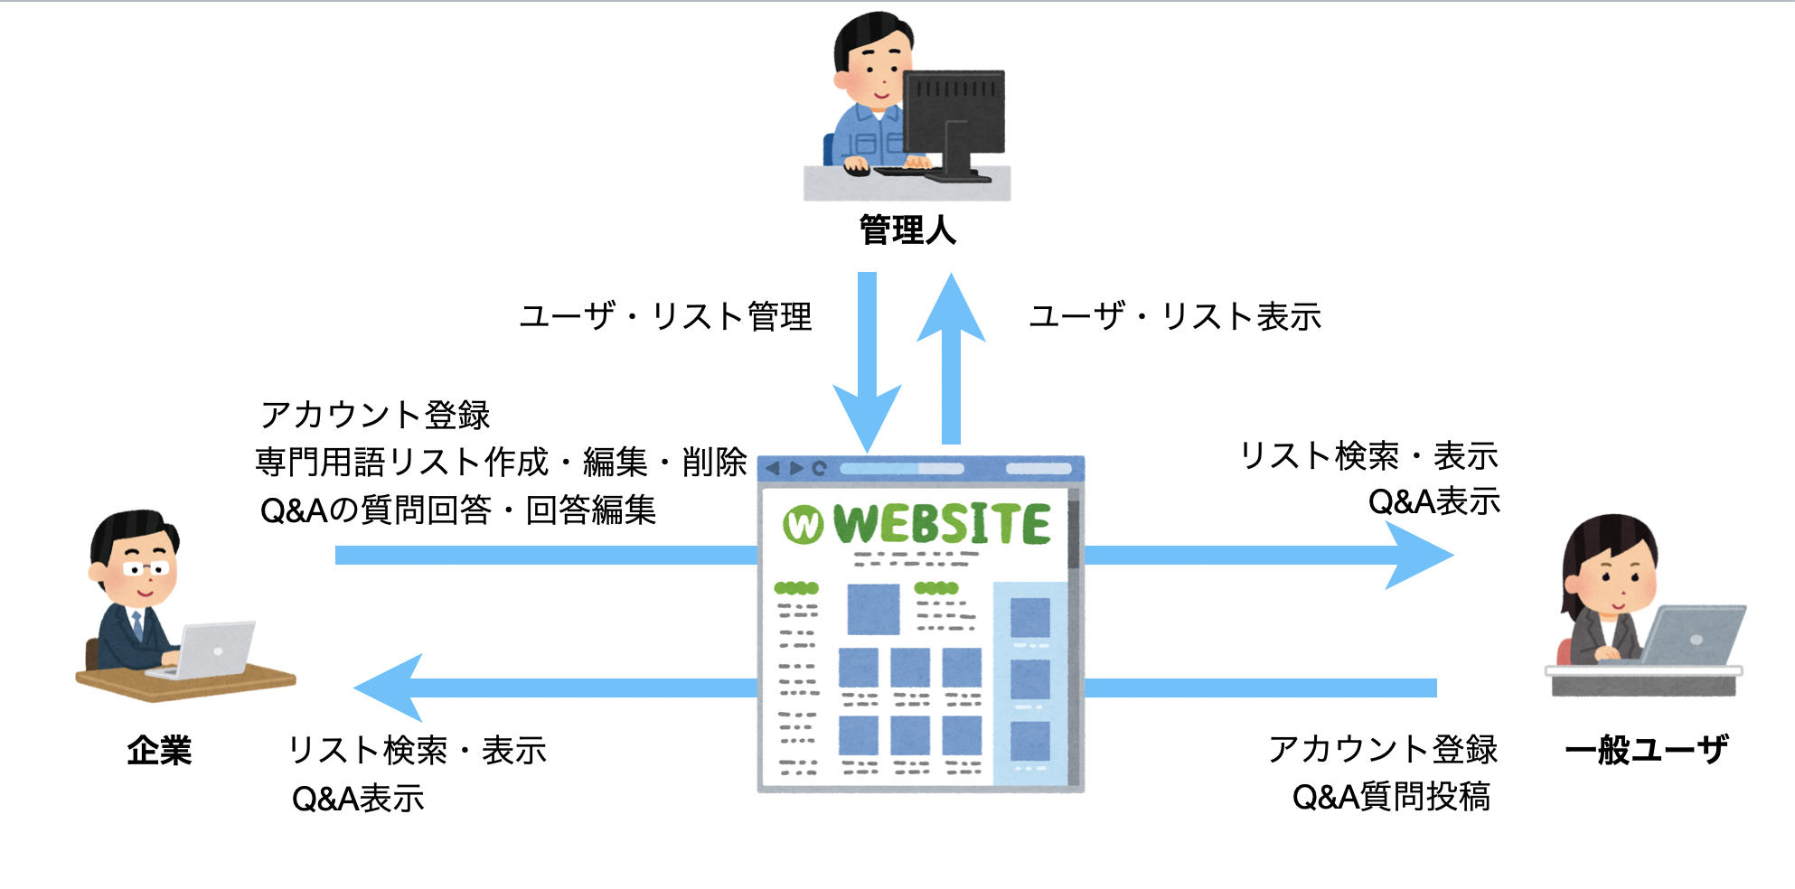
メイン処理

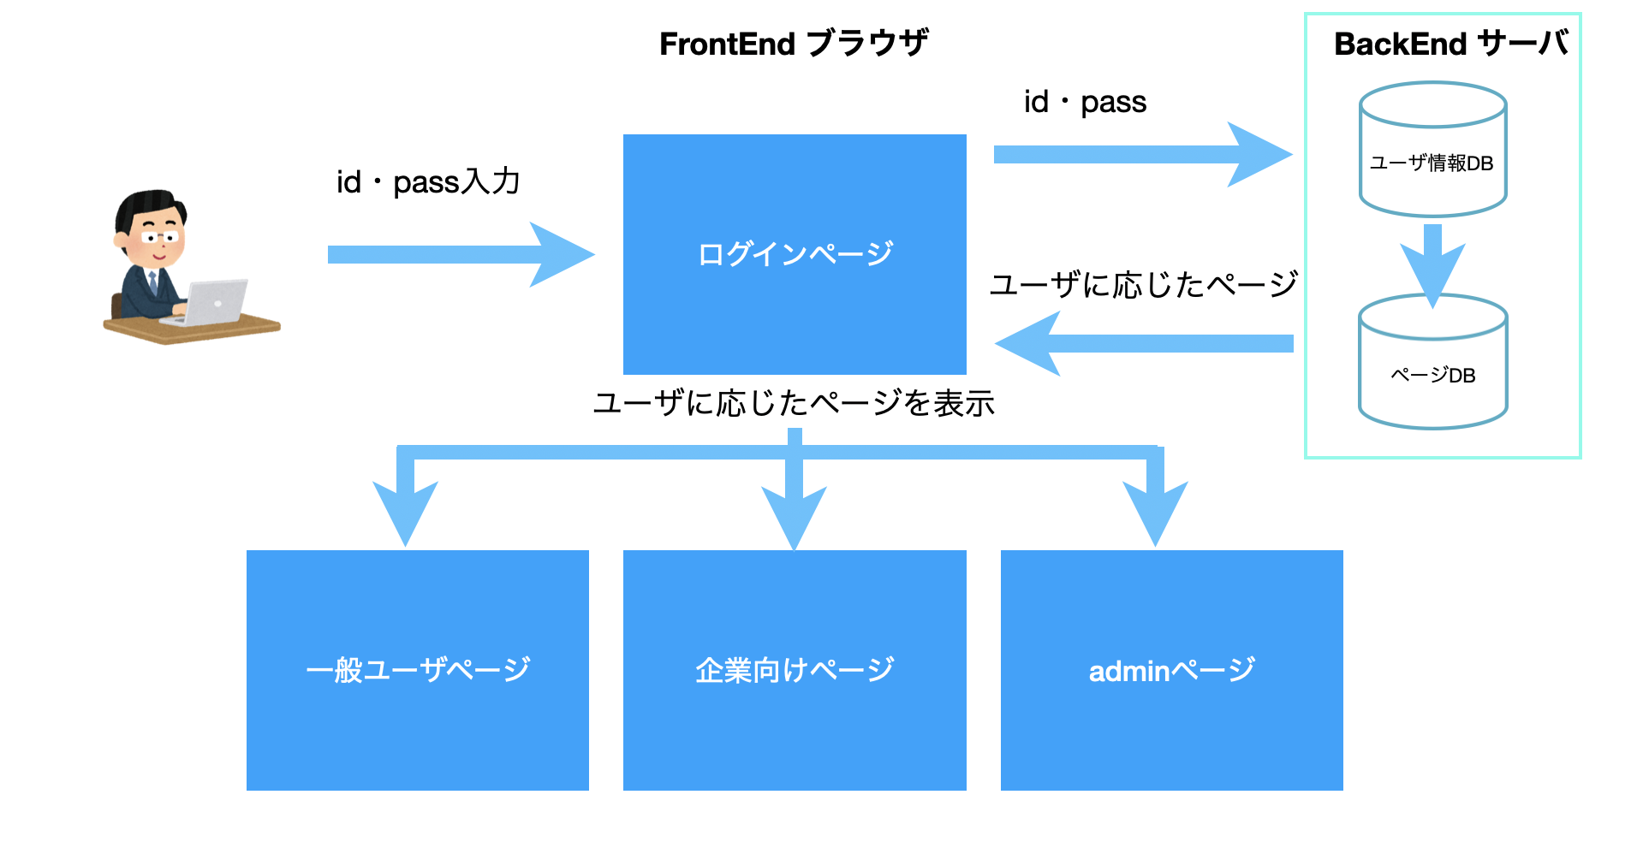

3
顧客権限
セミナー登録／作成

1
2
4
ログイン／アカウント登録
パーミッション区分
管理者権限
全体的管理
Q&A

5
ユーザー権限
セミナー申請／専用言葉検索

1
 | ログイン／アカウント登録
ユーザー名／メール入力
ユーザーによる自動的にIDを作成する
ログイン

パスワード入力
ユーザー情報管理

動作区別
ログイン／アカウント登録

パスワード再入力

ユーザー権限管理データベース
アカウント登録
メールー認証番号

 |  |  |  |  |  |  |  | ?

権限選択（顧客権限／一般ユーザー権限）
2

トレニンーグ部権限の場合

ログイン
専門用語リスト作成・編集
作成

変更
リスト名
専門用語の漢字

フリガナ
削除

Q&A
ベトナム語

参考

コメント

一般ユーザー権限の場合

ログイン
専門用語リスト検索

リスト名
専門用語の漢字

Q&A
フリガナ

ベトナム語

参考

コメント

管理者権限の場合

 |  |  |  |  |  | メッセージレベル：エラー
 |  |  |  |  |  | メッセージ番号：50002
 |  |  |  |  |  | メッセージ内容：""リリース履歴DB接続失敗"

仕様
MERN Stack

Node JS , Express

